HELP
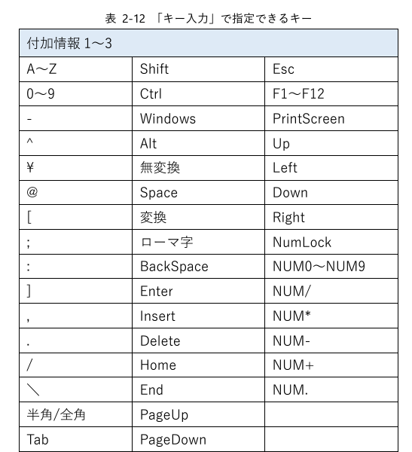
使い方
 | ①E列（イベント種別）を選択します。
 | ②B列（ノード名）を記入します。
 | ③必要に応じて、コメントと付箋欄を埋めます。
 | ④①で選択したイベント種別に沿って、必要な入力情報がG列（ウィンドウタイトル）以降に表示されます。
 | ⑤④で示された項目に適切な値を入力してください（式が入っていますが、上書きで記入してください）。
 | ⑥間違えて式を消してしまった場合にが2行目に式が入っていますので、参考にしてください。

シートの説明
 | ひな形シナリオ | ひな形シナリオを入力するシートです。
 | マスタ | ひな形シナリオの入力に必要な項目が入っています。修正しないように注意してください。
 | HELP | 本シートになります。

マニュアル
 | https://winactor.biz/docs/Ver744_WinActor_Scenario_Template_File.pdf

（参考）

サンプル
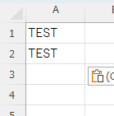
サンプルのひな形
No | ノード名 | コメント | 付箋 | イベント種別 | アプリケーション | ウィンドウタイトル | 付加情報1 | 付加情報2 | 付加情報3 | 付加情報4 | 付加情報5 | 付加情報6 | 付加情報7 | 付加情報8 | 付加情報9 | 付加情報10
1 | 最初のグループ | デフォルト設定のグループです。 | これはデフォルト設定のグループになります。 | グループ
2 | サンプルロジック |  |  | グループ
2-1 | クリップボード←TEST |  |  | クリップボード |  |  | TEST
2-2 | A1 ← クリップボード |  |  | 貼り付け | EXCEL |  | C:\Users\makot\OneDrive - p3zd\デスクトップ\test.xlsx | Sheet1 | A1
2-3 | Enter |  |  | キー入力 |  | test.xlsx | Enter
2-4 | CLTL + V |  |  | キー入力 |  | test.xlsx | Ctrl | v
2-5 | エクセルを閉じる |  |  | 閉じる | EXCEL |  | 上書き保存 | C:\Users\makot\OneDrive - p3zd\デスクトップ\test.xlsx | return

取込み時の確認画面
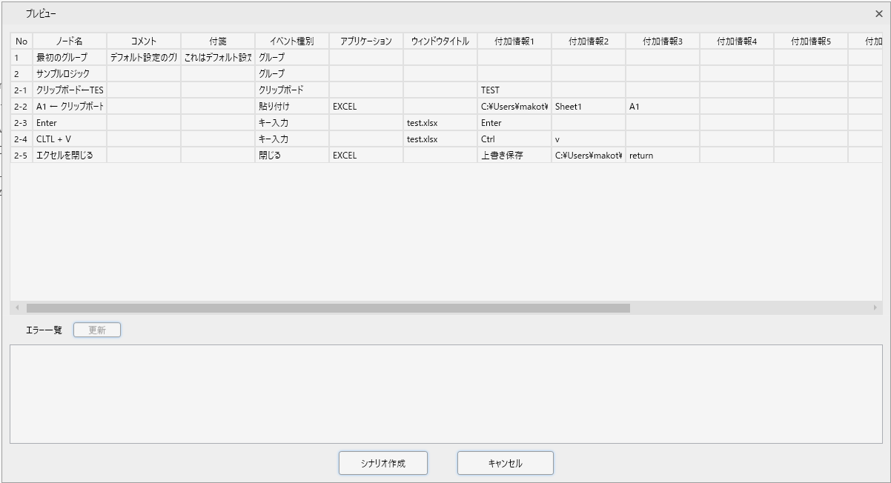

実際に生成されたシナリオ
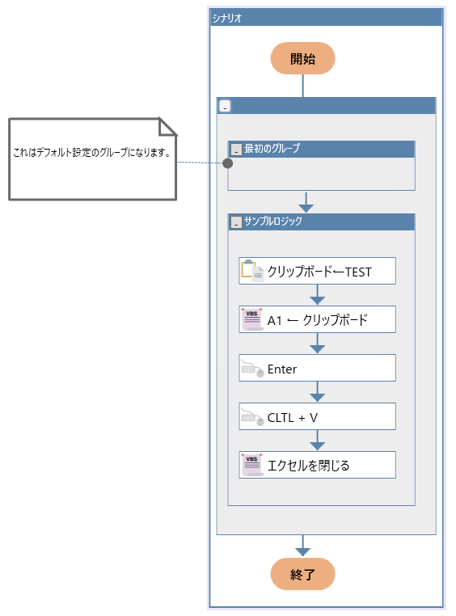

結果

